SALON INFO
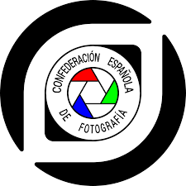

SALÓN INFO

Patrocinio CEF | Papel / Digital | Nombre del Salón | Circuito | País | Núm. secciones | Catálogo/CD | Fecha del fallo
E-2022-15 | Digital | VII Concurso Fotográfico de Gernika-Lumo PHOTOKA SARIA 2022 |  | Pais Vasco | 3 | Si | 2022-11-12

SECCION | PRESENTADAS | ACEPTADAS | RATIO
LIBRE TécnicaCondicionada | 142 | 142 | 100.00%
URDAIBAI Téc.Condicionada | 60 | 60 | 100.00%
LIBRE Técnica Libre | 125 | 125 | 100.00%

TOTALES | 327 | 327 | 100.00%

CONTACTO

Tratamiento | Apellidos | Nombre | Nacionalidad | Correo electrónico | Prefijo telefónico | Teléfono
D. | Unamuno Iriondo | Iñaki | española | i.unamuno@photoka.eus |  | 657 798 799
Asociación organizadora del Salón: |  | Asociación Fotográfica de Gernika-Lumo PHOTOKA |  |  | Internet site: | www.photoka.eus

JURADO

Tratamiento | Apellidos | Nombre | Nacionalidad | E-mail Address | Prefijo telefónico | Teléfono
D. | Badillo | Koldo | española | koldob@euskalnet.net |  | 639471223
D. | Unzurrunzaga | Juan Antonio | española | unzurrunzaga.iturbe@gmail.com |  | 690921849
D. | Garagarza | Asier | española | asier@garagarzafotografía.com |  | 687504021

MEJOR AUTOR DEL SALÓN

Apellidos | Nombre | Nacionalidad | Correo electrónico
Zaldunbide Idarraga | Juan Ramón | española | amayazarra@gmail.com

